Sheet1
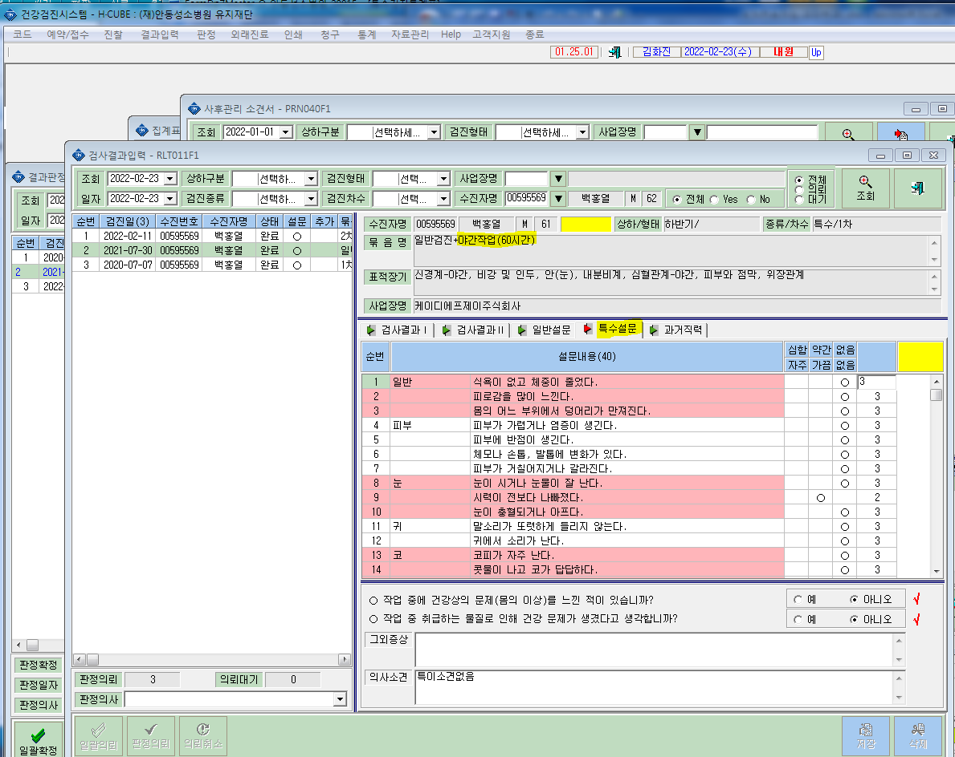
* 특수문진에서 야간관련 문진이 없습니다. 확인부탁드립니다.

